AOA
F=24
I=3
6
3
5

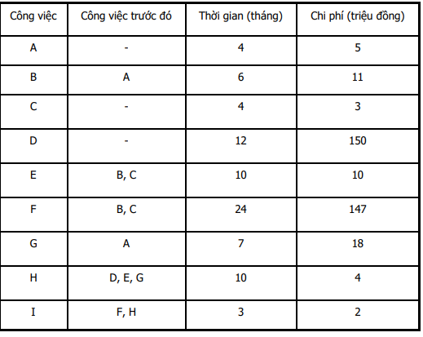
C=4
E=10
B=6
A=4
1
2
H=10
G=7

D=12

4

Paths:
1→2→3→4→5→6 | 33 months
1→2→3→5→6 | 37 months
1→2→4→5→6 | 24 months
1→3→4→5→6 | 27 months
1→3→5→6 | 31 months
1→4→5→6 | 25 months

Critical paths: 1→2→3→5→6
Critical tasks: A, B, F, I
Duration of the project: 37 months

ReduceTime
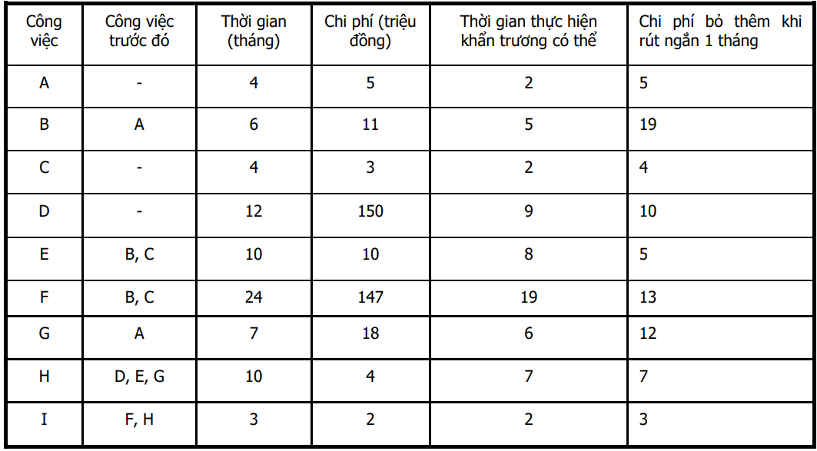
 |  |  |  |  |  |  |  |  |  |  |  |  |  |  |  | Critical tasks: A, B, F, I
 |  |  |  |  |  |  |  |  |  | ES | Task | EF |  |  |  | Critical paths: A → B → F → I
 |  |  |  |  |  |  |  |  |  | LS | Dur | LF |  |  |  | Duration of the project: 37 months

 |  |  |  |  |  |  |  |  |  |  | Task
 |  |  |  |  |  |  |  |  |  |  | Dur
 |  |  |  |  |  |  |  |  |  |  |  |  | 0 | C | 4 |  |  |  |  | 7 | F | 26
 |  |  |  |  |  |  |  |  |  |  |  |  | 3 | 4 | 7 |  |  |  |  | 7 | 19 | 26

 |  |  |  |  |  |  |  |  |  | 0 | Start | 0 | 0 | A | 2 |  | 2 | B | 7 | 7 | E | 16 |  |  |  | 26 | I | 28 | 28 | End | 28
 |  |  |  |  |  |  |  |  |  | 0 | 0 | 0 | 0 | 2 | 2 |  | 2 | 5 | 7 | 7 | 9 | 16 |  |  |  | 26 | 2 | 28 | 28 | 0 | 28

 |  |  |  |  | Algorithm:
No. | Tasks | Reduce time | Cost | Note |  |  |  |  |  |  |  |  | 0 | D | 12
1 | I | 1 | 3 | I gets minimum time | Task | A | B | F | I |  |  |  | 4 | 12 | 16 |  |  |  |  | 2 | G | 9
2 | A | 2 | 10 | A gets minimum time | Cost | 5 | 19 | 13 | 3 |  |  |  |  |  |  |  |  |  |  | 9 | 7 | 16
3 | F | 4 | 52 | New critical path | 1. Chọn I (công việc găng có chi phí thấp nhất) và rút ngắn I 1 tháng.
4 | E+F | 1 | 18 | F gets minimum time |  |  |  |  |  |  |  |  |  |  |  |  |  |  |  |  |  |  | 16 | H | 26
5 | B | 1 | 19 | B gets minimum time | Task | A | B | F |  |  |  |  |  |  |  |  |  |  |  |  |  |  | 16 | 10 | 26
 | Total | 9 | 102 |  | Cost | 5 | 19 | 13
 |  |  |  |  | 2. Chọn A (công việc găng có chi phí thấp thứ hai) và rút ngắn A 2 tháng.

 |  |  |  |  | Task | B | F
 |  |  |  |  | Cost | 19 | 13
 |  |  |  |  | 3. Chọn F (công việc găng có chi phí thấp thứ ba) và rút ngắn F 4 tháng.

 |  |  |  |  | New critical paths: |  |  | A → B → F → I
 |  |  |  |  |  |  |  | A → B → E → H → I

 |  |  |  |  | Task | B | E+F | F+H
 |  |  |  |  | Cost | 19 | 18 | 20
 |  |  |  |  | 4. Chọn E+F và rút ngắn E+F 1 tháng.

 |  |  |  |  | Task | B
 |  |  |  |  | Cost | 19
 |  |  |  |  | 5. Chọn B và rút ngắn B 1 tháng.

Ex8_AOA
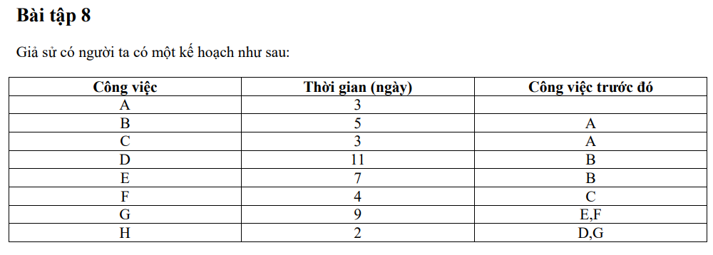

3
D=11
B=5
6
7
E=7
5
H=2
1
A=3
2
G=9

F=4
C=3
4

Paths
1→2→3→5→6→7 | 26 | days
1→2→3→6→7 | 21 | days
1→2→4→5→6→7 | 21 | days

Critical path: 1→2→3→5→6→7
Critical activities: A, B, E, G, H
Duration of the project: 26 days

Ex8_ReduceTime
 |  |  |  |  |  |  |  |  |  |  |  | ES | Task | EF
 |  |  |  |  |  |  |  |  |  |  |  | LS | Dur | LF

 |  |  |  |  |  |  |  |  |  |  |  |  | Task
 |  |  |  |  |  |  |  |  |  |  |  |  | Dur

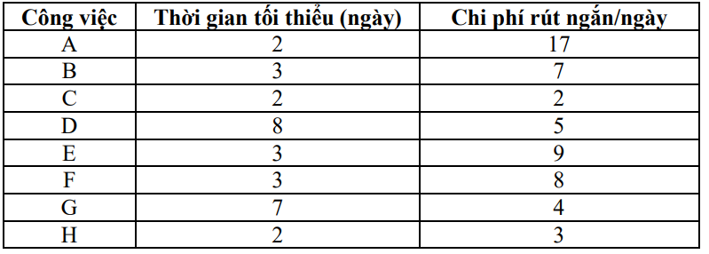

 |  |  |  |  |  |  |  |  |  |  |  |  |  | Critical tasks: A, B, E, G, H
 |  |  |  |  |  |  |  |  |  |  |  |  |  | Critical paths: A → B → E → G → H
 |  |  |  |  |  |  |  |  |  |  |  |  |  | Duration of the project: 26 days
 | Rút ngắn 8 ngày |  |  |  | Algorithm:

No. | Task | Reduce time | Cost | Note | Task | A | B | E | G | H
1 | G | 2 | 8 | G gets minimum time | Cost | 17 | 7 | 9 | 4 | 3
2 | B | 2 | 14 | B gets minimum time | 1. H không thể rút ngắn được do đã đạt thời gian tối thiểu. |  |  |  |  |  |  |  |  |  |  |  |  |  |  |  |  | 6 | D | 16
3 | E | 3 | 27 | New critical path |  |  |  |  |  |  |  |  |  |  |  |  |  |  |  |  |  | 6 | 10 | 16
4 | C+D+E | 1 | 16 | C and E get minimum time | Task | A | B | E | G
 |  |  |  |  | Cost | 17 | 7 | 9 | 4 |  |  |  |  |  |  |  |  |  | 3 | B | 6 |  |  |  |  |  |  | 16 | H | 18 | 18 | End | 18
 | Total | 8 | 65 |  | 2. Chọn G và rút ngắn G 2 tháng. |  |  |  |  |  |  |  |  |  |  |  |  |  | 3 | 3 | 6 |  |  |  |  |  |  | 16 | 2 | 18 | 18 | 0 | 18
 |  |  |  |  |  |  |  |  |  |  |  |  |  |  |  |  |  |  |  |  |  | 6 | E | 9
 |  |  |  |  | Task | A | B | E |  |  |  |  |  |  |  |  |  |  |  |  |  | 6 | 3 | 9
 |  |  |  |  | Cost | 17 | 7 | 9 |  |  | 0 | Start | 0 |  |  | 0 | A | 3 |  |  |  |  |  |  | 9 | G | 16
 |  |  |  |  | 3. Chọn B và rút ngắn B 2 tháng. |  |  |  |  |  | 0 | 0 | 0 |  |  | 0 | 3 | 3 |  |  |  |  |  |  | 9 | 7 | 16

 |  |  |  |  | Task | A | E |  |  |  |  |  |  |  |  |  |  |  | 3 | C | 5 | 5 | F | 9
 |  |  |  |  | Cost | 17 | 9 |  |  |  |  |  |  |  |  |  |  |  | 3 | 2 | 5 | 5 | 4 | 9
 |  |  |  |  | 4. Chọn E và rút ngắn E 3 tháng.

 |  |  |  |  | Critical paths: |  |  | A → B → E → G → H |  |  |  | A | B | E | G | H
 |  |  |  |  |  |  |  | A → B → D → H |  |  |  | A | B | D |  | H
 |  |  |  |  |  |  |  | A → C → F → G →H |  |  |  | A | C | F | G | H
 |  |  |  |  | Task | A | E+D+C | E+D+F
 |  |  |  |  | Cost | 17 | 16 | 22
 |  |  |  |  | 5. Chọn E+D+C và rút ngắn E+D+C 1 tháng.

Ex9_AOA
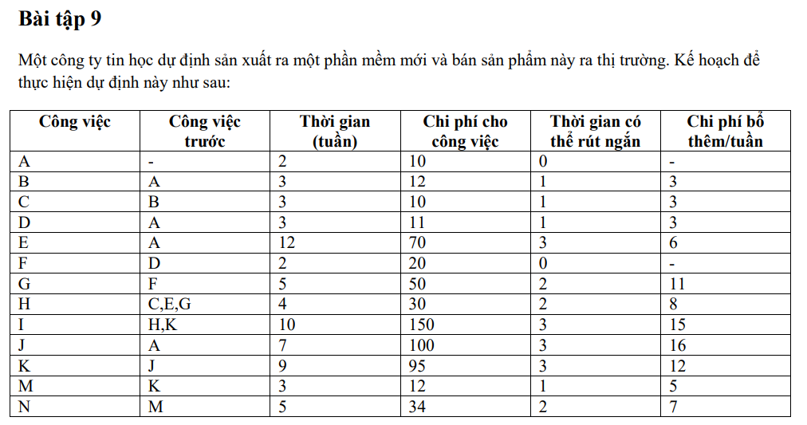

3
C=3
B=3
6
H=4
9
I=10

A=2
E=12
G=5
1
2
11
4
7
D=3
X=0
F=2
J=7
N=5
5
8
10
K=9
M=3

Paths:
1→2→3→6→9→11 |  | 22 | weeks
1→2→6→9→11 |  | 28 | weeks
1→2→4→7→6→9→11 |  | 26 | weeks
1→2→5→8→9→11 |  | 28 | weeks
1→2→5→8→10→11 |  | 26 | weeks

Critical paths: | 1→2→6→9→11
 | 1→2→5→8→9→11
Critical tasks: | A, E, H, I, J, K

Duration of project: 28 weeks

Ex10_AOA
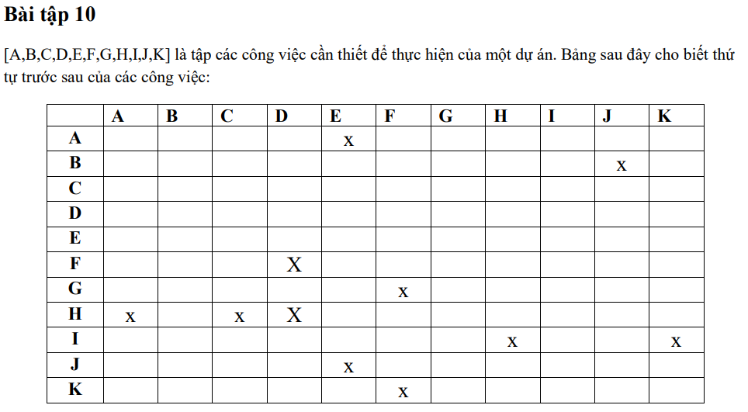

 |  |  | A | E | 2
 |  |  | B | J | 3
 |  |  | C |  | 6
 |  |  | D |  | 7
 |  |  | E |  | 4
 |  |  | F | D | 1
 |  |  | G | F | 5
 |  |  | H | A,C,D | 3
 |  |  | I | H,K | 4
 |  |  | J | E | 6
 |  |  | K | F | 1

F=1
4
G=5
2
D=7
X=0
K=1

H=3
1
C=6
5
7
I=4
8

A=2

E=4
B=3
3
6
J=6

Paths:
1→2→4→8 | 13 | months
1→2→4→7→8 | 13 | months
1→2→5→7→8 | 14 | months
1→3→5→7→8 | 13 | months
1→3→6→8 | 13 | months

Critical paths: | 1→2→5→7→8
Critical tasks: | D,H,I
Duration of project | 14 months

Ex12_AOA
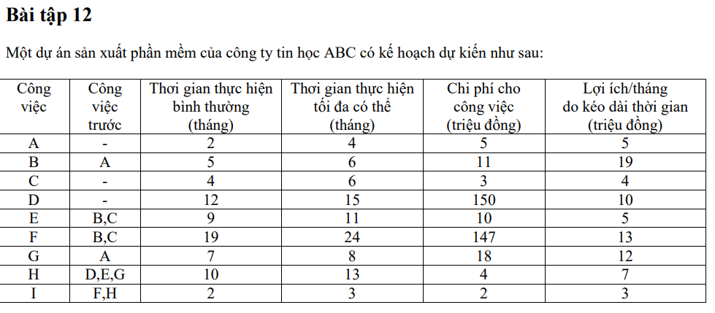

3
C=4

F=19
B=5
1
A=2
2
5
I=2
6
E=9

G=7

H=10
D=12

4

Paths:
1→3→5→6 | 25 | months
1→3→4→5→6 | 25 | months
1→2→3→5→6 | 28 | months
1→2→3→4→5→6 | 28 | months
1→2→4→5→6 | 21 | months
1→4→5→6 | 24 | months

Critical paths: | 1→2→3→5→6
 | 1→2→3→4→5→6
Critical tasks: | A, B, E, F, H, I
Duration of project | 28 months

